Feuil1
Produit | Image
Pomme |  | Kiwi
Fraise
Kiwi
Banane | 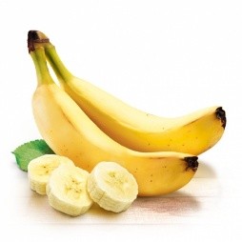

Feuil2
Produit | Image
Pomme | #N/A | Banane
Fraise | #N/A
Kiwi | #N/A
Banane | 1

